边界条件
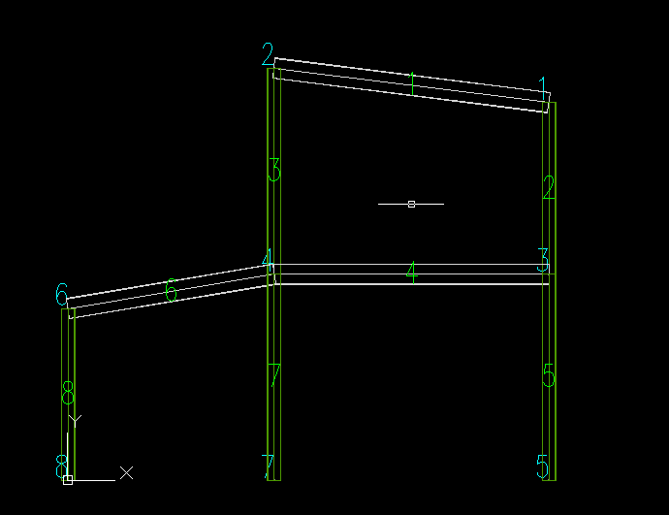
节点编号 | 约束方向 | 约束值
0 | 0 | 0
0 | 1 | 0
2 | 0 | 0
2 | 1 | 0

